상품제안서
뉴클 22.5W 도킹보조배터리 5000mAh | 상품코드: S42430

 |  |  |  |  |  |  | 02-713-8555 | www.synergygift.co.kr
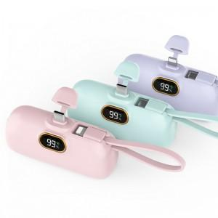

【상세/제작정보】 | <span style="font-size: 14pt;">※ 3가지 제품 택 1 (메인C+8핀케이블, 메인8핀+C핀케이블, 메인C+C핀케이블)</span><br>

【인쇄/포장옵션】 | 레이저, 풀칼라 / 포장지포장

【공급단가】 | 수량 | 30~ | 100~ | 500~ | 1,000~ | 3,000~
*VAT별도 | 메인C타입+8핀 | 9,360원 | 8,850원 | 8,350원 | 8,200원 | 7,990원
 | 메인8핀+C타입 | 9,360원 | 8,850원 | 8,350원 | 8,200원 | 7,990원
 | 메인C타입+C타입 | 9,360원 | 8,850원 | 8,350원 | 8,200원 | 7,990원

【상품 URL】 | https://www.synergygift.co.kr:443/src/goods_detail.php?gdno=42430

